图形化
项目组/部门 | 公司发展需求管理人数 | 个人发展需求管理人数 | 管理层人数 | 管理层应轮岗人数 | 管理层储备期人数 | 管理层储备期应轮岗人数 | 管理层实习期人数 | 管理层实习期应轮岗人数
财务运营部 | 3 | 4 | 2 | 1 | 2 | 2 | 2 | 2
综合资源部 | 3 | 4 | 4 | 5 | 7 | 7 | 8 | 2
商务发展部 | 5 | 6 | 6 | 5 | 2 | 4 | 2 | 3

轮岗情况

项目组/部门 | 公司发展需求人数 | 个人发展需求人数 | 应轮岗人数 | 正在受理 | 未处理 | 已处理完成 | 通过（轮岗人数） | 未通过 | 通报结果
财务运营部 | 3 | 2 | 2 | 2 | 2 | 3 | 2 | 2 | 4
综合资源部 | 2 | 4 | 2 | 2 | 2 | 4 | 4 | 2 | 1
商务发展部 | 2 | 4 | 2 | 2 | 1 | 3 | 4 | 2 | 2

岗位轮换管理汇总

轮岗条件
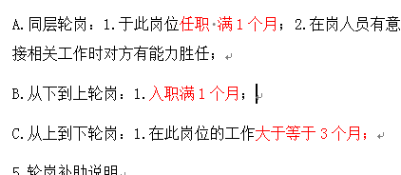
轮换方式 | 条件

